상품제안서
마운틴 베타 S 3in1 멀티케이블 120cm | 상품코드: F22650

 |  |  |  |  |  |  | 02-412-0044 | www.easy1.co.kr
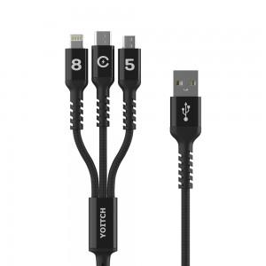

【상세/제작정보】 | ※인쇄 없는경우 기본 opp포장으로 출고되며, 종이케이스 필요시 별도 문의 바랍니다.(추가비용 발생)

【인쇄/포장옵션】 | 레이저 / 기본 opp포장

【공급단가】 | 수량 | 100~ | 300~ | 500~ | 1,000~ | 3,000~
*VAT별도 | 단가 | 2,540원 | 2,450원 | 2,360원 | 2,270원 | 2,180원

【상품 URL】 | https://dev.easy1.co.kr:443/src/goods_detail.php?gdno=22650

